2024.3～注文書 (ネット販売)
YKKセンターパーク 商品注文書

ご注文日 |  | ふりがな |  |  |  | ご連絡先
年 月 日 |  | お名前 |  |  |  | TEL：
 |  |  |  |  |  | FAX：
ご住所（お届け先）
〒

No. | 商品 | 価格（税込） | ご注文数 | No. | 商品 |  | 価格（税込） | ご注文数
1 | ファスナーストラップ | ¥720 | YKK | 6 | 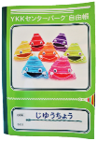 ノート（B５版） |  | ¥280

2 | ファスナーキーホルダー | ¥820 | 桜 | 7 | 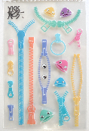 ファスナーシール |  | ¥220

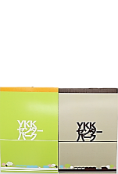

①
②
③
④
 |  |  | センター パーク
3 | ネックストラップ with エクセラ® | ¥1,640 |  | 8 | メモ帳 |  | ¥260 | ①センターパーク グリーン
 |  |  |  |  |  |  |  | ②センターパーク ブラウン
 |  |  |  |  |  |  |  | ③ちゃっくん イエロー
 |  |  |  |  |  |  |  | ④ちゃっくん ブルー
4 | 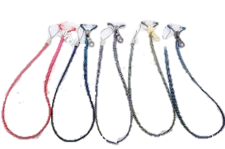 ネックストラップ withオーロライト™ | ¥1,330 | ①レッド× ピンク
＜注文から商品到着までのながれ＞
１．メール又はFAXにて申込書をご送付をお願いします。
２．店舗よりご注文確定についてのご連絡をさせていただきます。
３．現金書留にて、店舗宛にお支払いください。
４．お支払い確認後、商品発送いたします。
 |  |  | ②ブラック× ブルー
 |  |  | ③ブラック× ピンク
①
②
③
④
⑤
 |  |  | ④ブラック× ゴールド
 |  |  | ⑤ネイビー× シルバー
5 | 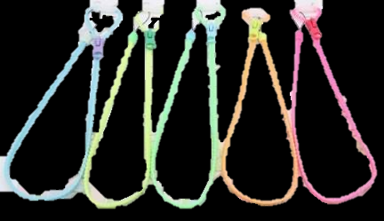 ネックストラップ ビスロン蓄光 | ¥920 | ①青
 |  |  | ②黄
 |  |  | ③緑
①
②
③
④
⑤
 |  |  | ④オレンジ |  |  |  | 商品 合計金額 | ¥0
※送料は別途発生します
 |  |  | ⑤ピンク

YKKセンターパーク
（黒部ツーリズム㈱）
FAX ： 0765-54-4891
E-mail ： ykkcenterpark@ykk.com
〒938-8601 富山県黒部市吉田２００ TEL ： 0765-54-8181（9：00～16：30 ※開館日のみ受付）

